SISTEMA_CLIMATIZACIONAA
 | REPORTE FOTOGRÁFICO - Sistema de Climatización A/A
Nombre de la Estacion: | OYUNCO
Nombre de Localidad: | COLONIA
Fecha: | 08/07/2026 - 08/07/2026
Direccion: | CENTRO POBLADO OYUNCO
ID site: | LI5623
CRQ: | CRQ000000095574
Sticker Año mantenimiento |  |  | Letrero de Localidad beneficiaria o GPS
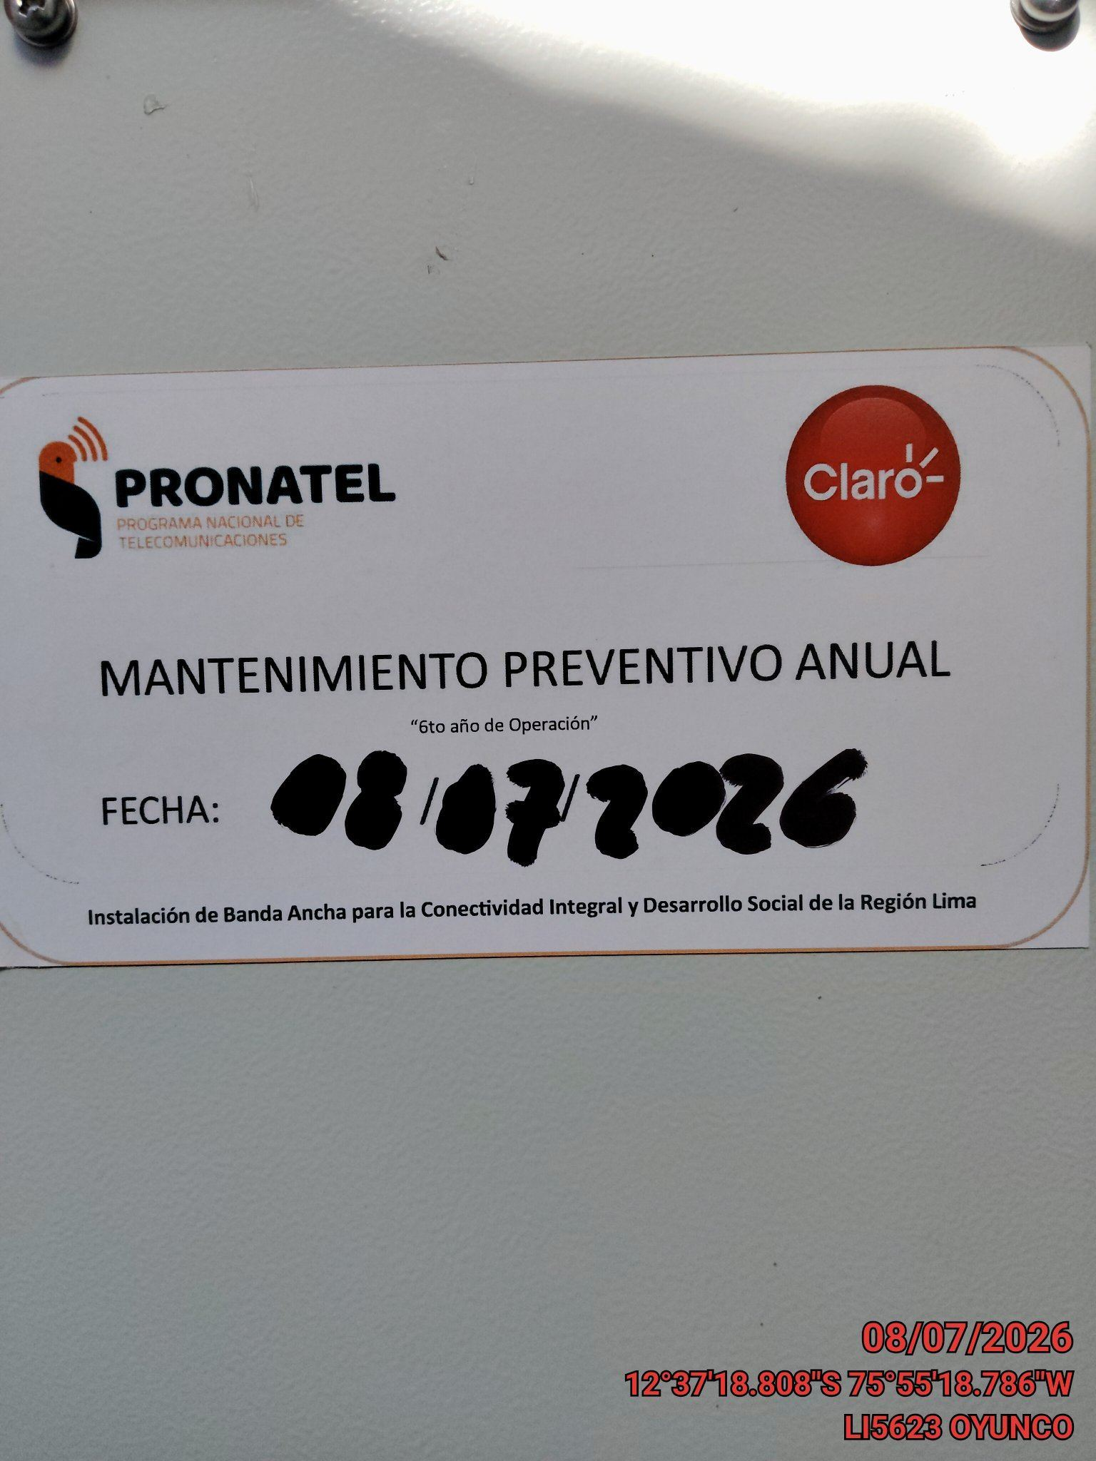 |  |  | 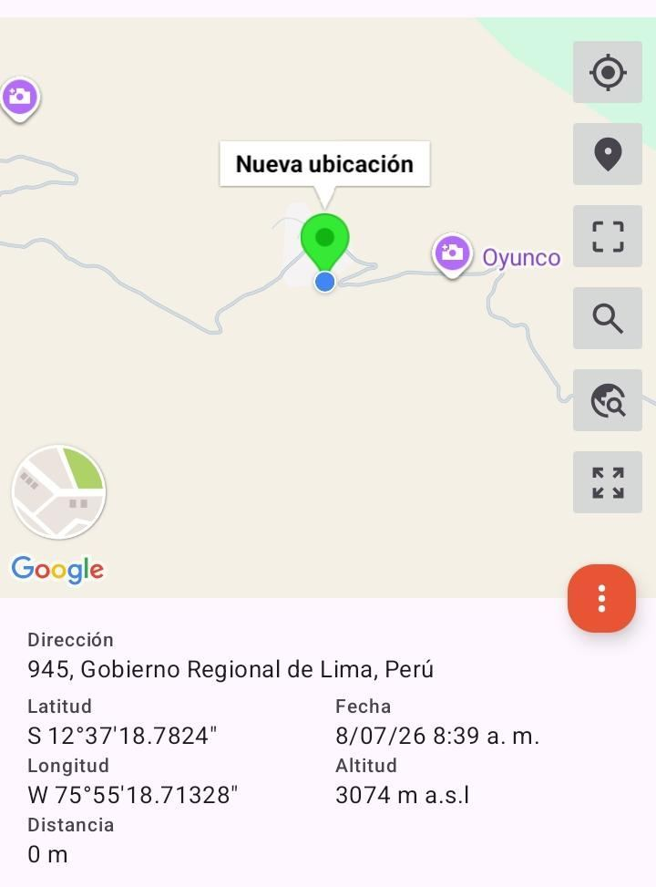

VERIFICACION DE PARAMETROS DE OPERACION: TEMPERATURA [°C]
ANTES |  | DURANTE |  | DESPUES
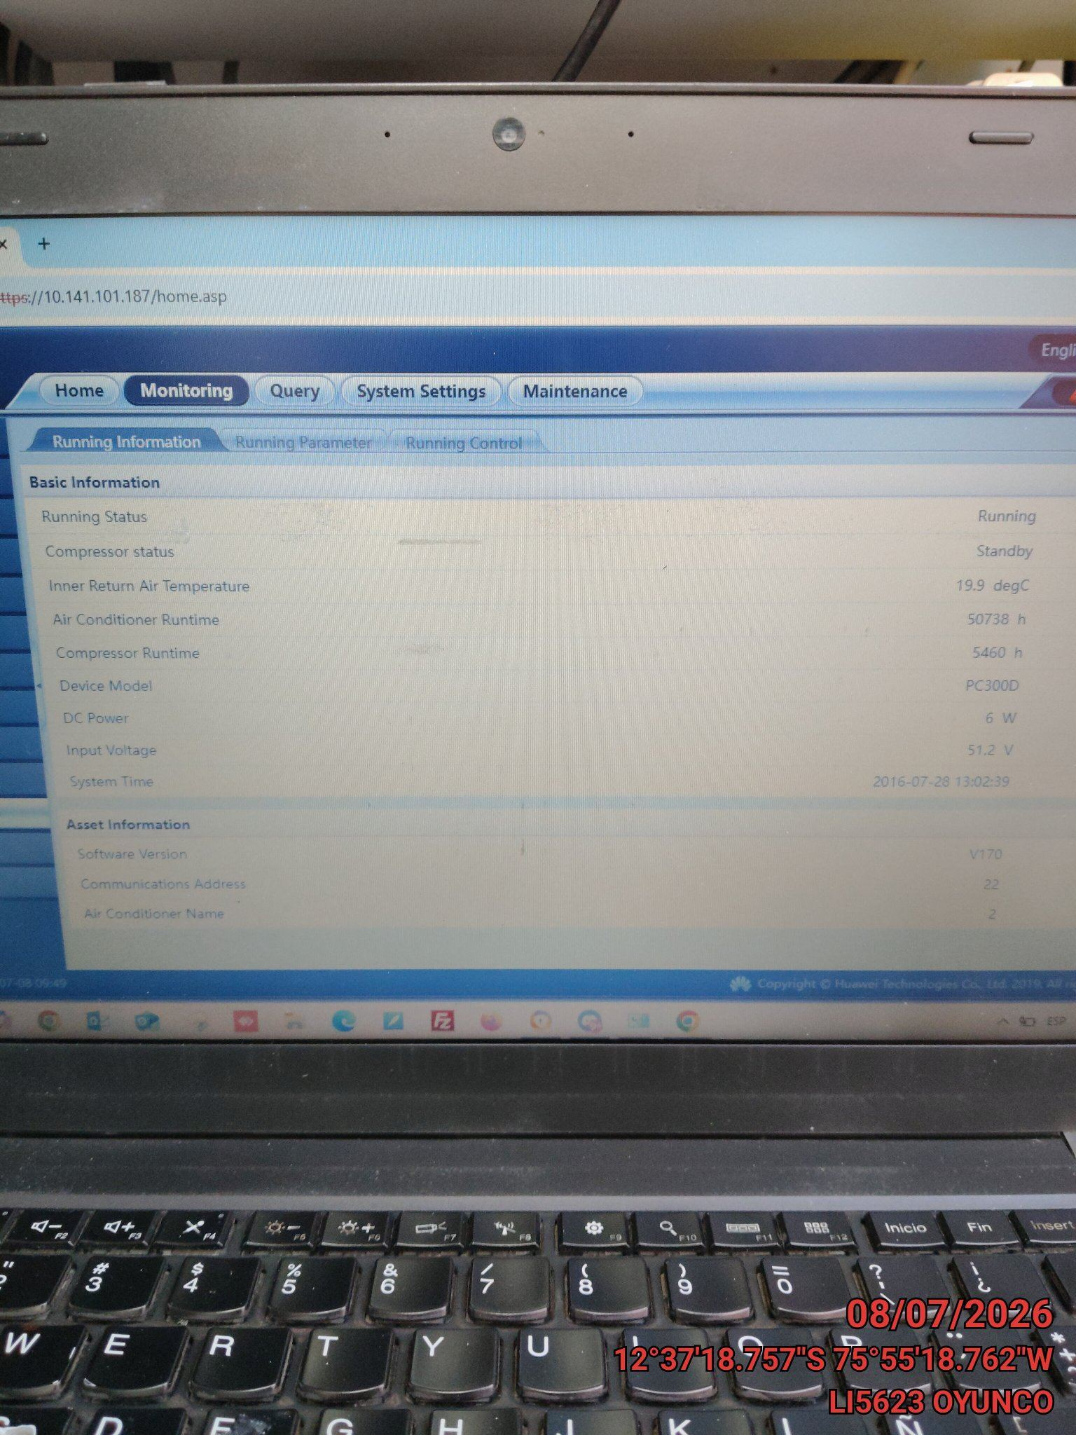 |  | 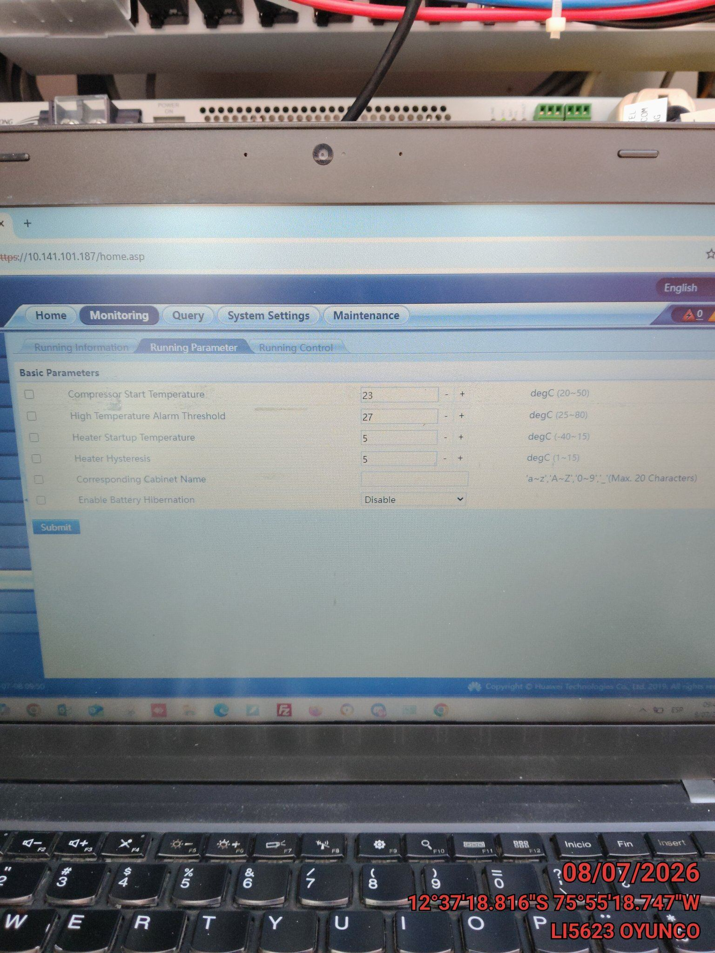 |  | 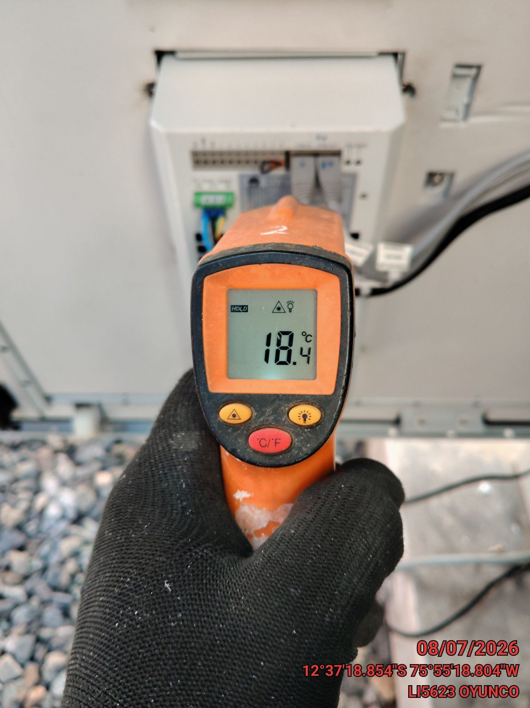

LIMPIEZA DE MOTOR DEL CONDENSADOR
ANTES |  | DURANTE |  | DESPUES
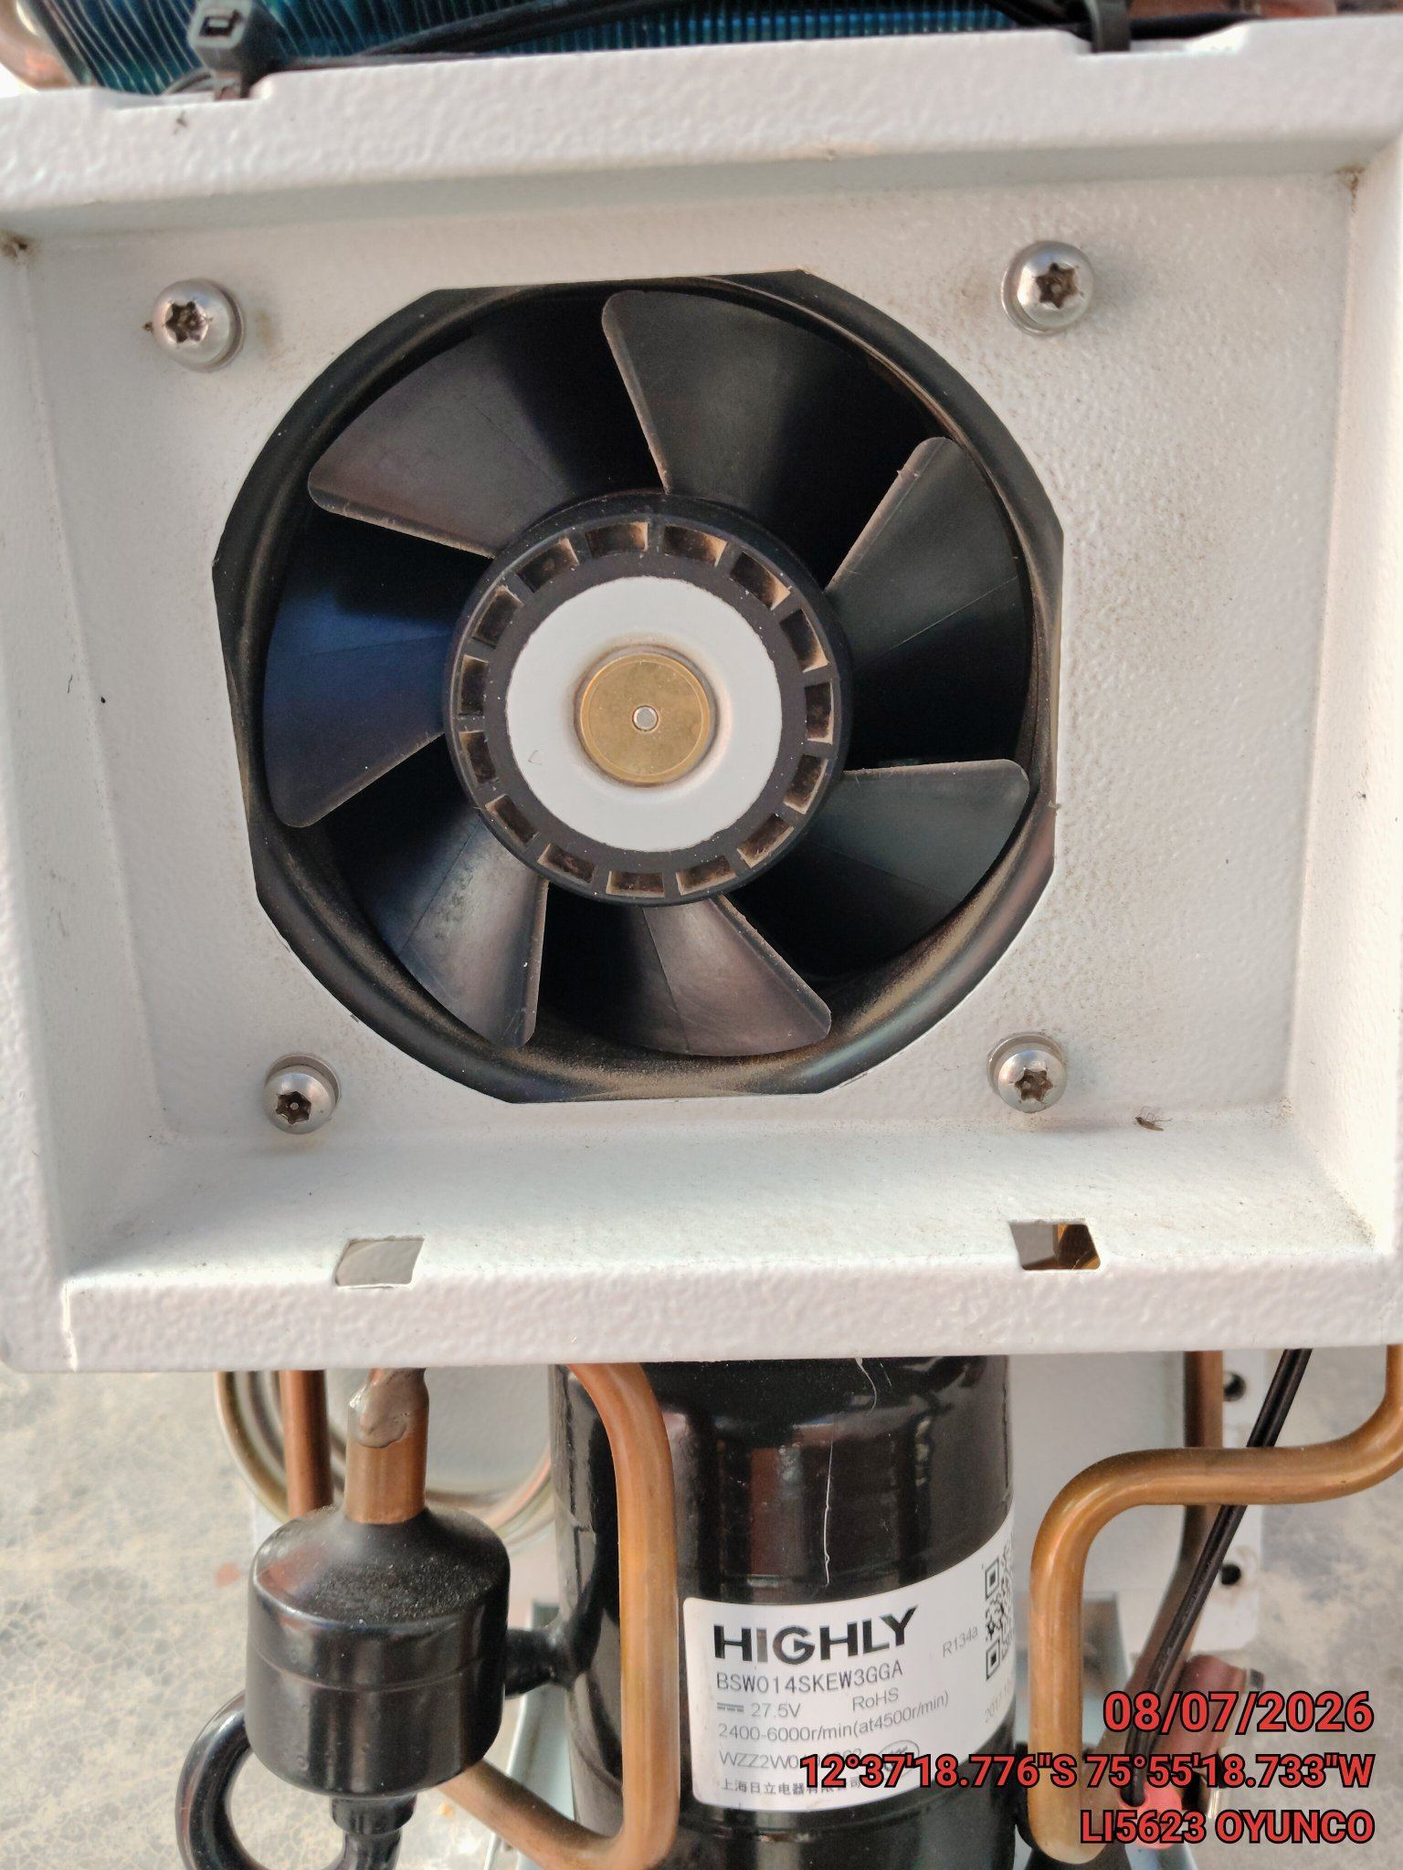 |  | 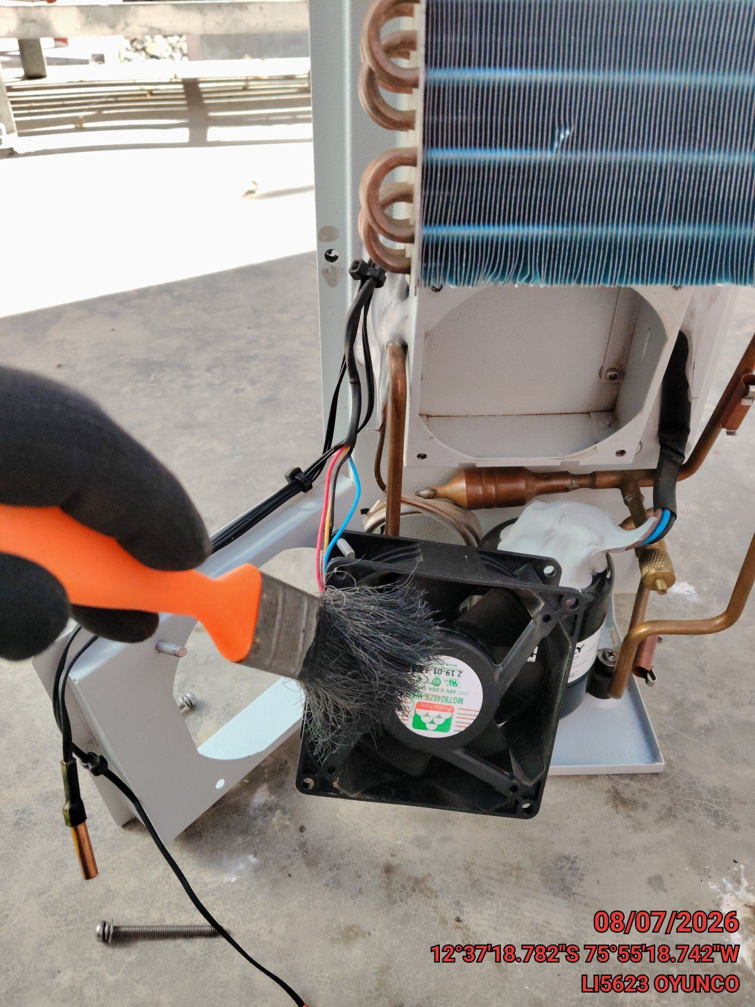 |  | 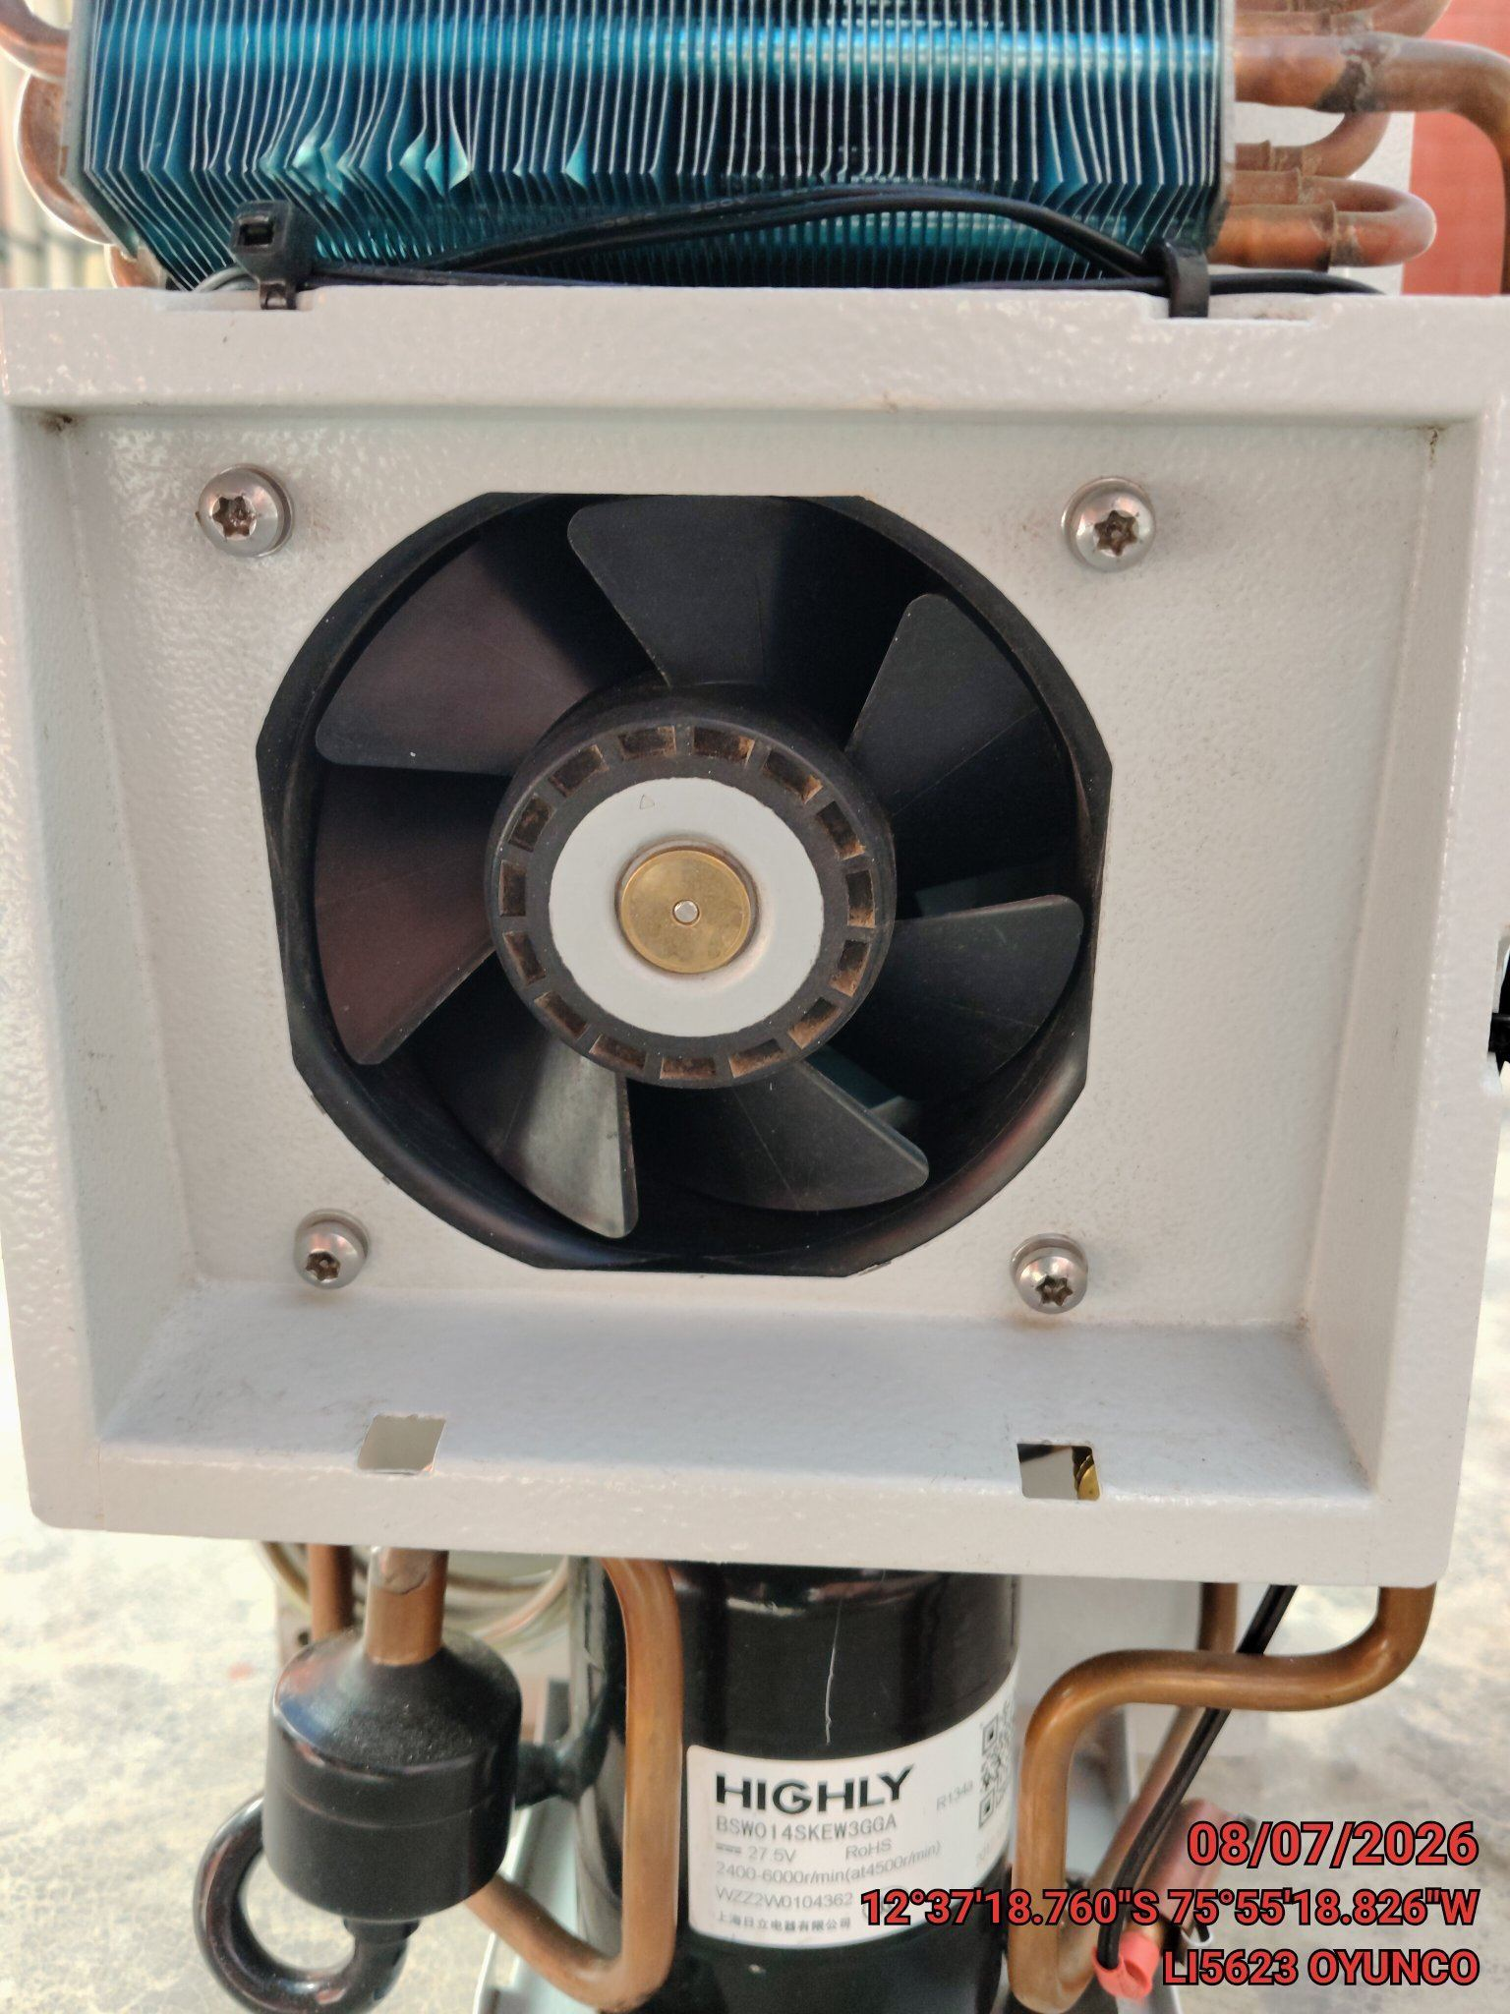

LIMPIEZA DE SERPENTIN DEL CONDENSADOR
ANTES |  | DURANTE |  | DESPUES
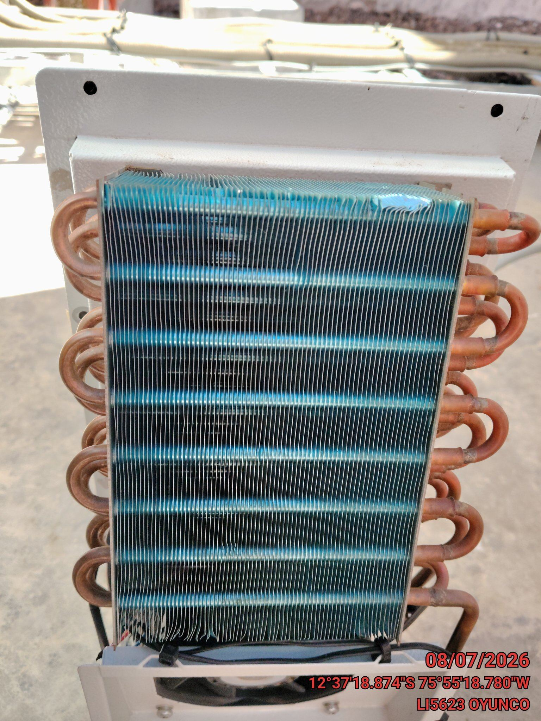 |  | 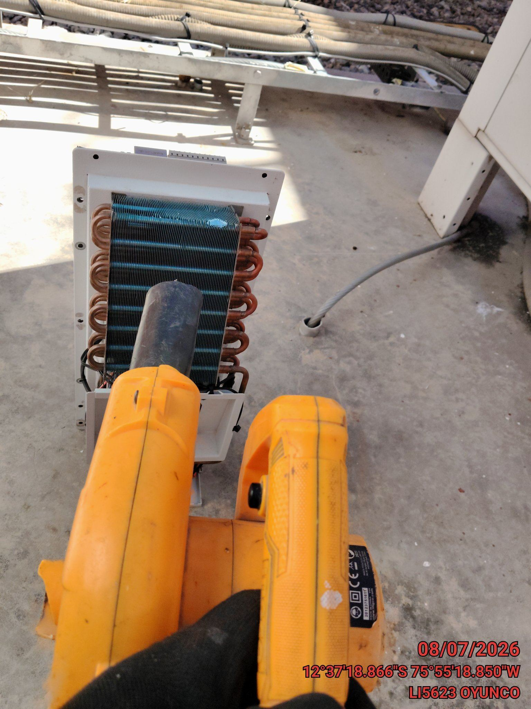 |  | 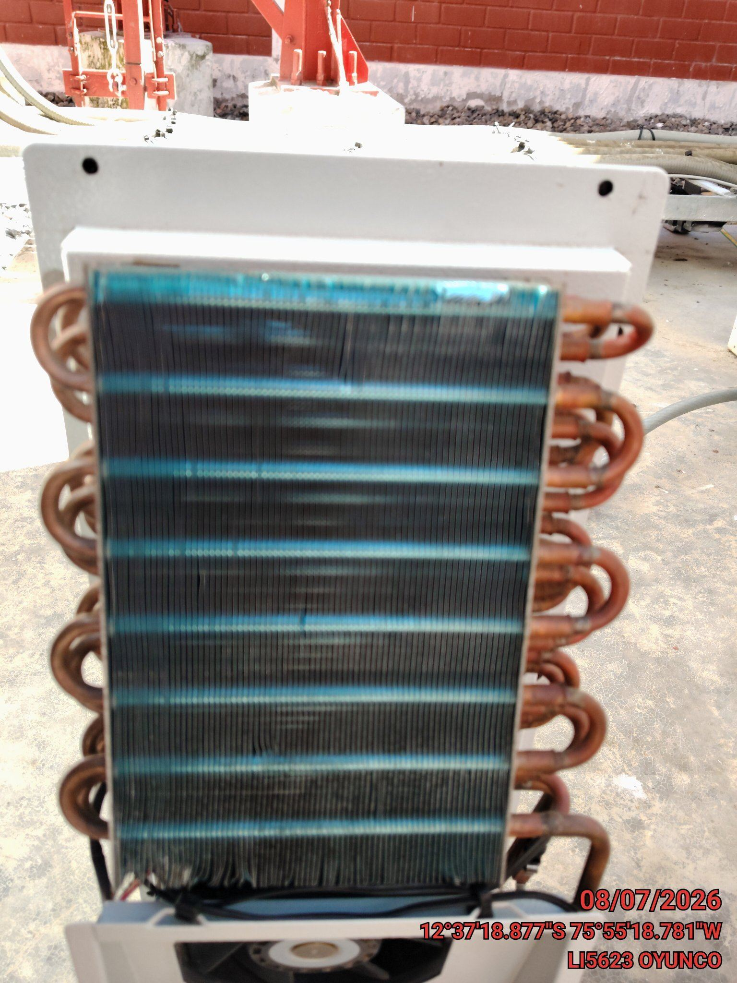

REVISION DE TARJETAS DE CONTROL
ANTES |  | DURANTE |  | DESPUES
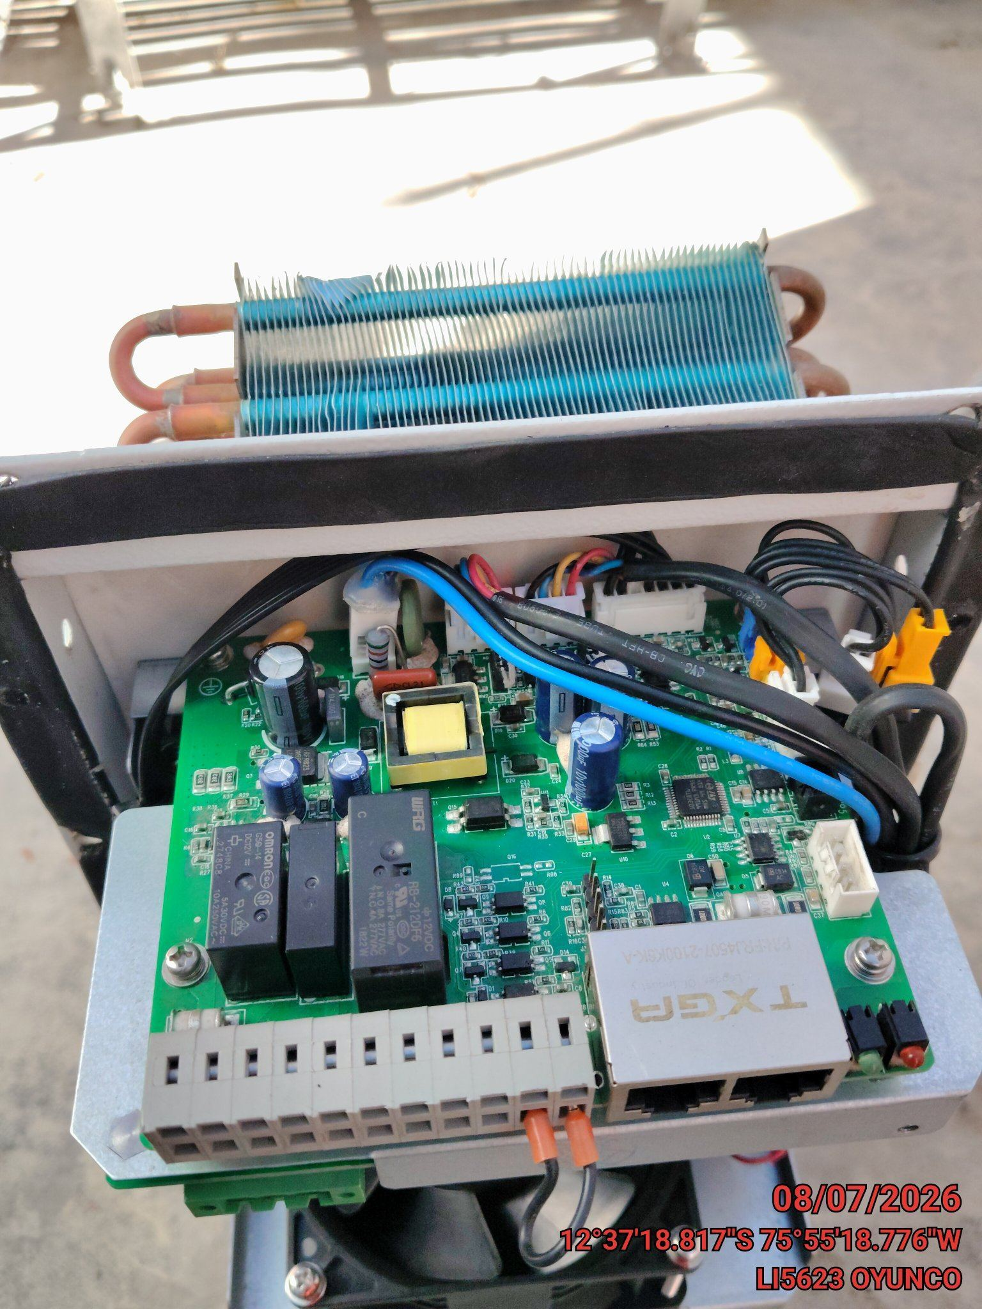 |  | 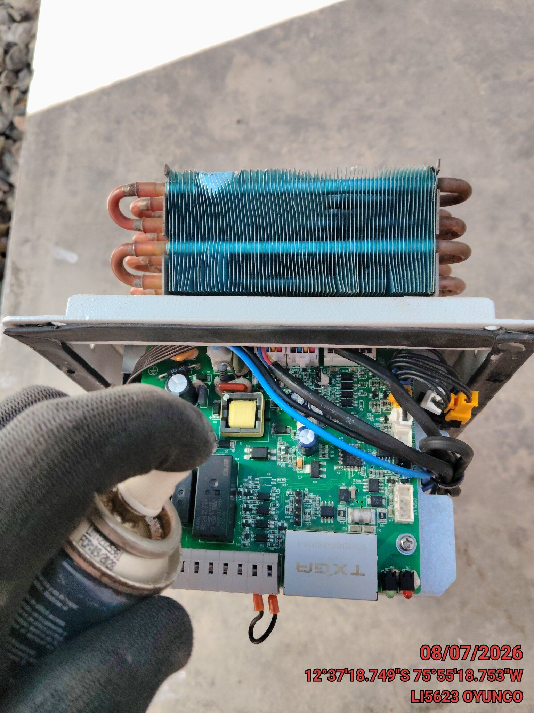 |  | 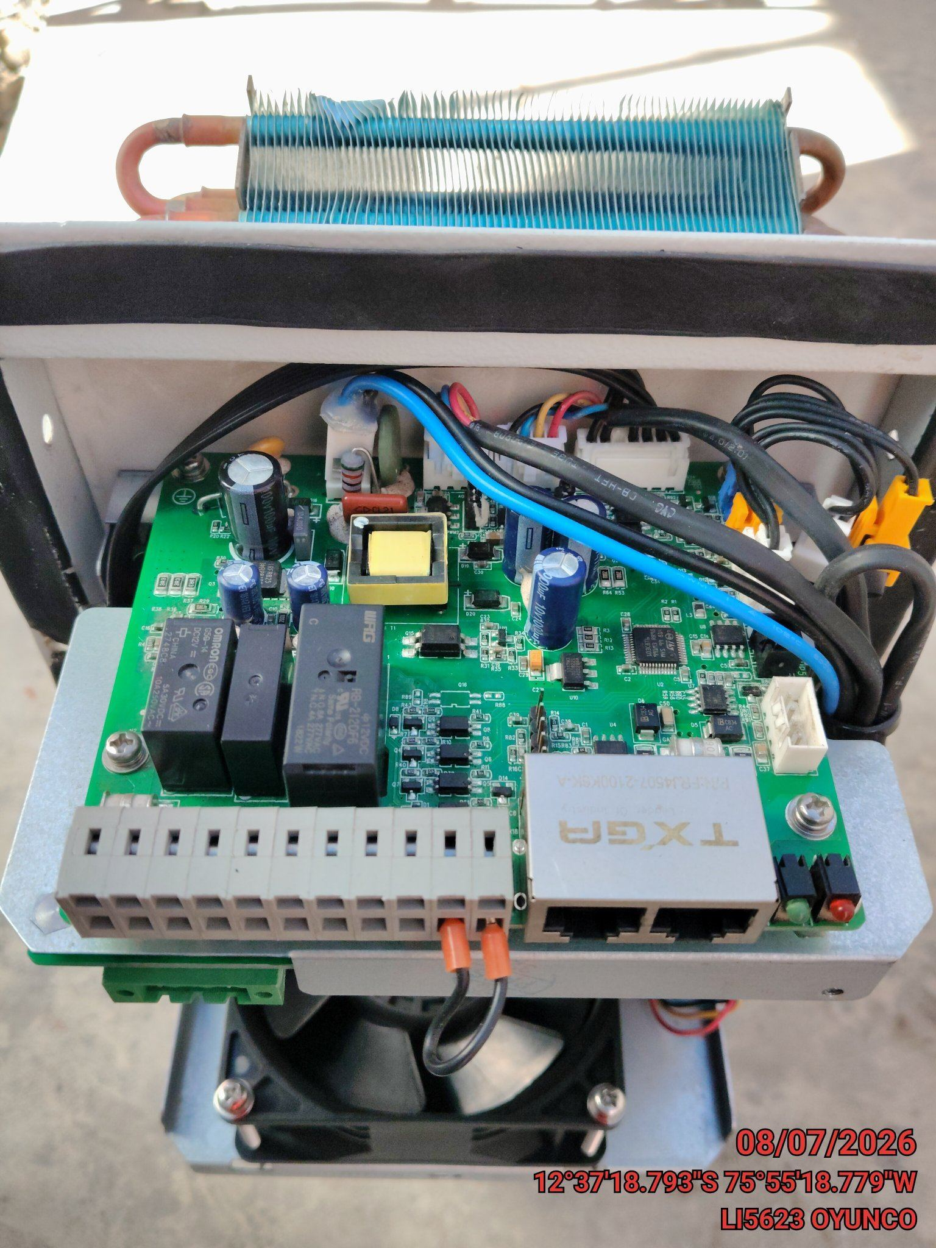

REVISION DE COMPRESOR Y RESISTENCIA ELECTRICA
ANTES |  | DURANTE |  | DESPUES
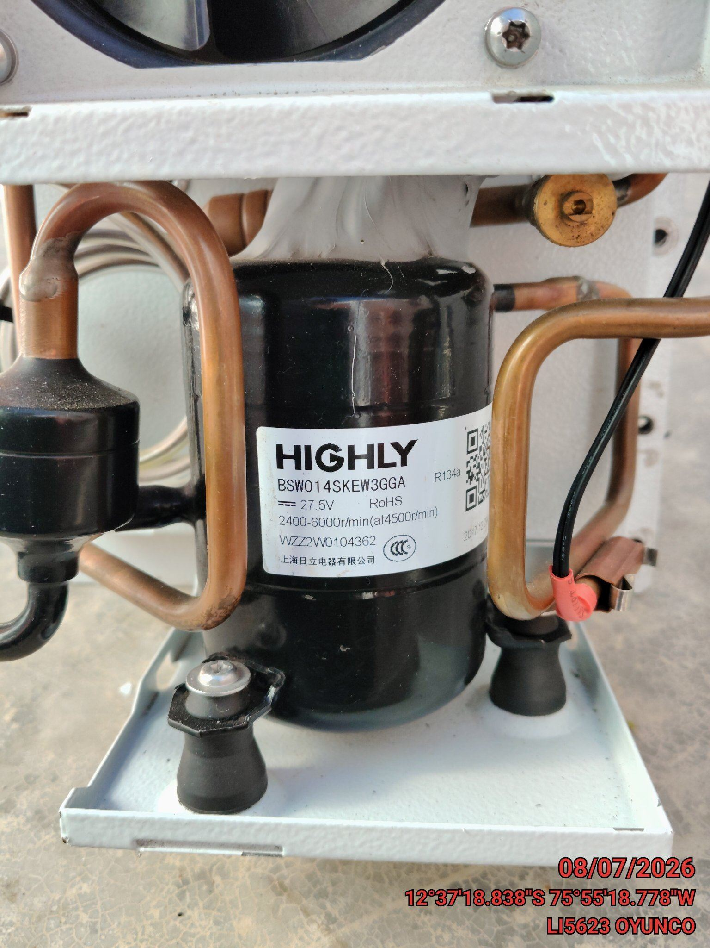 |  | 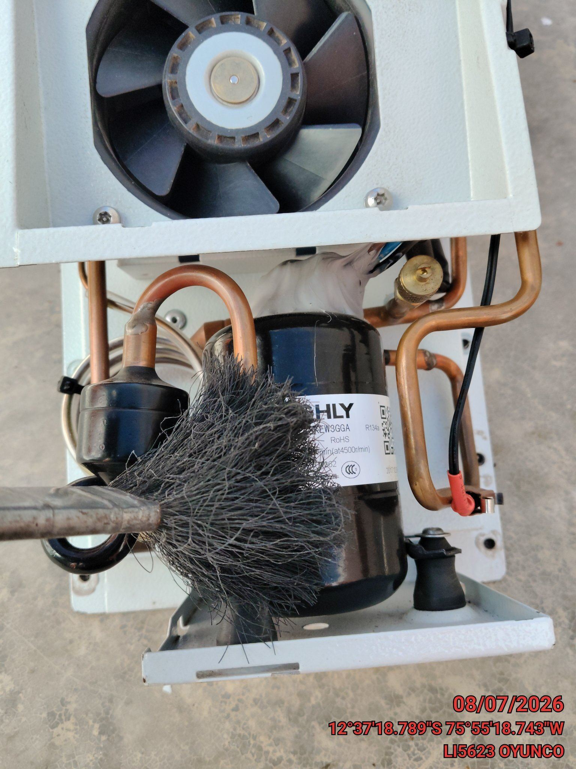 |  | 